Hoja1
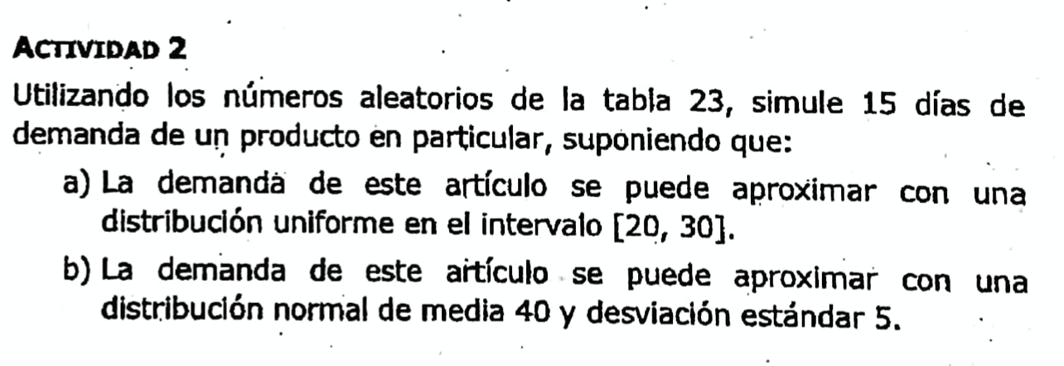

 |  |  | Demanda semanal uniforme: |  |  | Demanda normal:
 |  |  | D. Uniforme | X=a+R(b-a) = 20+r(30-20) |  | D. Normal | X= µ ± Z*σ
 |  |  | Min (a) | $ 20.00 |  | Media (µ) | 40
 |  |  | Máx (b) | $ 30.00 |  | Desv. Est. (σ) | 5

 |  | Demanda unifor. |  |  | Demanda normal
Dia | RD | del articulo |  | Z | del articulo
1 | 0.508 | 25.080 |  | 0.020 | 40.100
2 | 0.935 | 29.350 |  | 1.514 | 47.571
3 | 0.486 | 24.860 |  | -0.035 | 39.824
4 | 0.263 | 22.630 |  | -0.634 | 36.829
5 | 0.51 | 25.100 |  | 0.025 | 40.125
6 | 0.46 | 24.600 |  | -0.100 | 39.498
7 | 0.386 | 23.860 |  | -0.290 | 38.551
8 | 0.779 | 27.790 |  | 0.769 | 43.844
9 | 0.972 | 29.720 |  | 1.911 | 49.555
10 | 0.763 | 27.630 |  | 0.716 | 43.580
11 | 0.157 | 21.570 |  | -1.007 | 34.966
12 | 0.979 | 29.790 |  | 2.034 | 50.168
13 | 0.532 | 25.320 |  | 0.080 | 40.401
14 | 0.361 | 23.610 |  | -0.356 | 38.221
15 | 0.896 | 28.960 |  | 1.259 | 46.295
 |  | Promedio |  |  | Promedio
 |  | 25.99 |  |  | 41.97

